Summary table
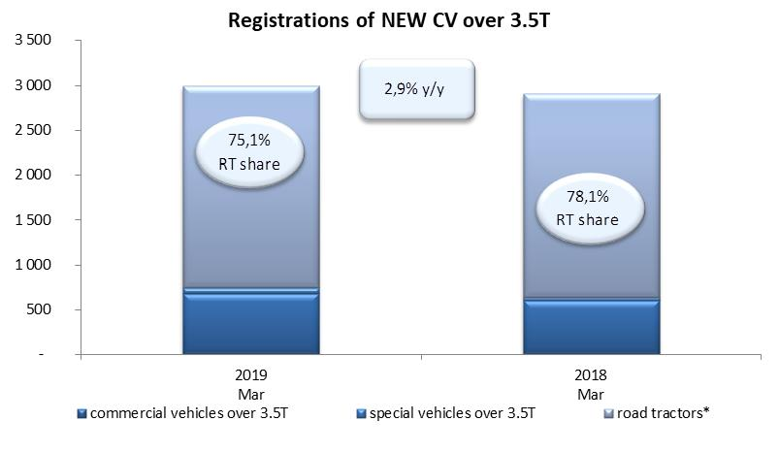
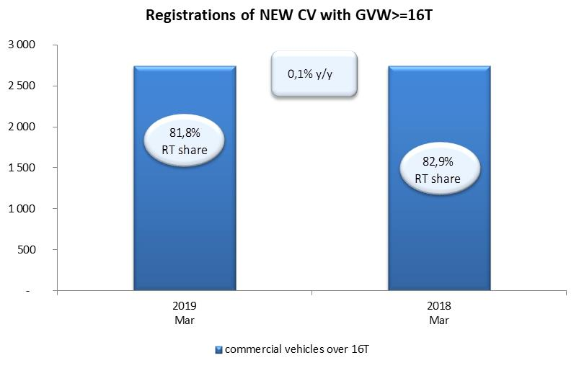
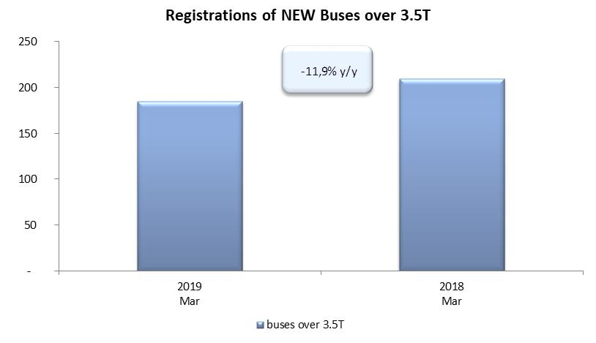
PZPM based on CEP (Ministry of Digital Affairs) |  |  |  |  |  | 05/04/2019
 |  |  |  |  |  | sztuki
FIRST REGISTRATIONS OF NEW COMMERCIAL VEHICLES OVER 3.5T
 | 2019 Mar | 2018 Mar | % change y/y | 2019 Jan - Mar | 2018 Jan - Mar | % change y/y
CV - TOTAL | 2,989 | 2,905 | 2.9% | 7,453 | 7,154 | 4.2%
commercial vehicles over 3.5T | 676 | 599 | 12.9% | 1,445 | 1,435 | 0.7%
special vehicles over 3.5T | 69 | 36 | 91.7% | 179 | 138 | 29.7%
road tractors* | 2,244 | 2,270 | -1.1% | 5,829 | 5,581 | 4.4%
BUSES - TOTAL | 185 | 210 | -11.9% | 532 | 627 | -15.2%
buses over 3.5T | 185 | 210 | -11.9% | 532 | 627 | -15.2%
COMMERCIAL VEHICLES - TOTAL | 3,174 | 3,115 | 1.9% | 7,985 | 7,781 | 2.6%
*/ The data does not cover new registrations of domestic producers their own brands

